Umsätze
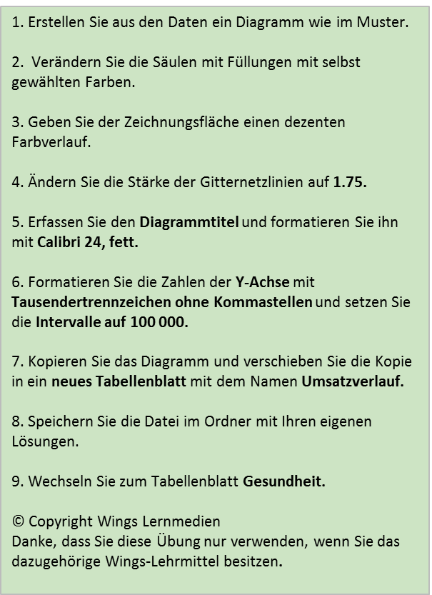
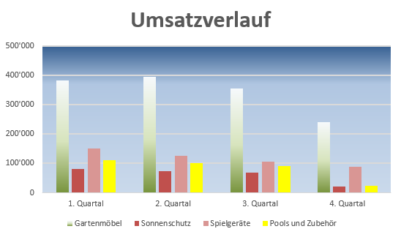
 | 1. Quartal | 2. Quartal | 3. Quartal | 4. Quartal
Gartenmöbel | 383000 | 394000 | 354000 | 240000
Sonnenschutz | 80000 | 72500 | 69000 | 21000
Spielgeräte | 150000 | 126000 | 105000 | 89000
Pools und Zubehör | 110000 | 101000 | 90000 | 25000

Gesundheit
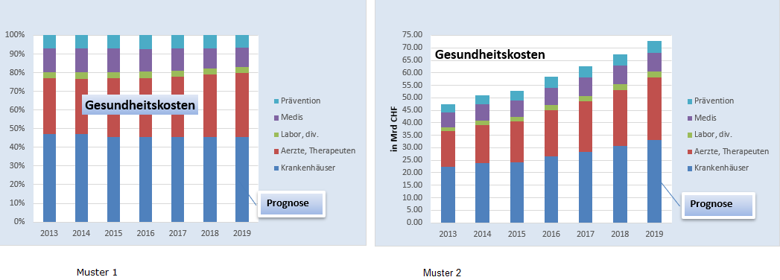
Entwicklung der Gesundheitskosten |  |  |  |  |  |  |  | 1. Erstellen Sie ein Stapelsäulendiagramm gemäss Muster 1. 2. Formatieren Sie den Diagrammhintergrund. 3. Setzen Sie die Legende rechts. 4. Erstellen Sie ein Textfeld für die Prognose und formatieren Sie dieses gemäss Abbildung. 5. Erstellen Sie eine Kopie des Diagramms und ändern Sie das Diagramm gemäss Muster 2 ab. 6. Beschriften Sie die Y-Achse. 7. Stellen Sie das Zahlenmaximum auf 75.00 und geben Sie die korrekten Intervallschritte ein. 8. Speichern Sie erneut. 9. Wechseln Sie zum Tabellenblatt Löhne. © Copyright Wings Lernmedien Danke, dass Sie diese Übung nur verwenden, wenn Sie das dazugehörige Wings-Lehrmittel besitzen.
nach Leistungskategorien (in Mrd Fr.)

 | 2013 | 2014 | 2015 | 2016 | 2017 | 2018 | 2019
Krankenhäuser | 22.42 | 23.95 | 24.06 | 26.50 | 28.39 | 30.66 | 33.12
Aerzte, Therapeuten | 14.16 | 15.19 | 16.59 | 18.52 | 20.31 | 22.55 | 25.03
Labor, div. | 1.53 | 1.70 | 1.79 | 2.00 | 2.06 | 2.16 | 2.27
Medis | 5.90 | 6.53 | 6.56 | 7.06 | 7.30 | 7.45 | 7.60
Prävention | 3.38 | 3.63 | 3.77 | 4.37 | 4.45 | 4.66 | 4.87
Total | 47.39 | 51.01 | 52.77 | 58.45 | 62.52 | 67.48 | 72.89

Löhne
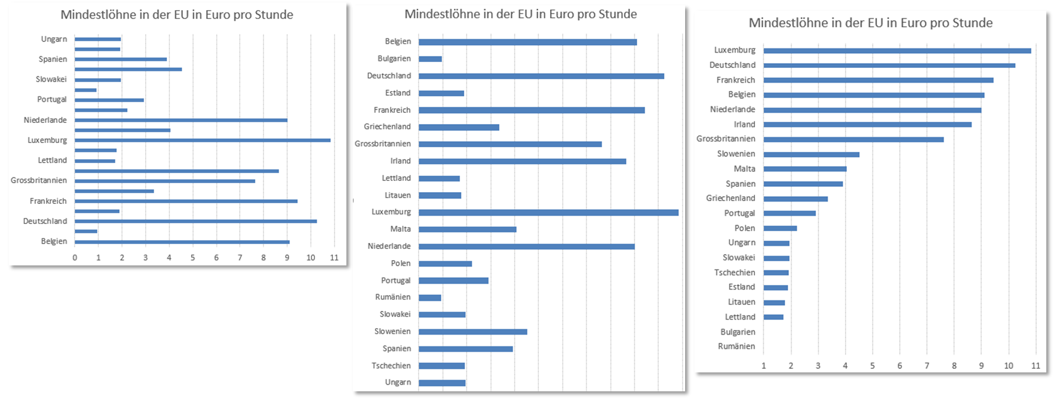
Mindestlöhne in der EU in Euro pro Stunde |  | 1. Erstellen Sie ein Balkendiagramm wie in Muster 1. 2. Kopieren Sie das Diagramm und fügen Sie die Kopie ein. 3. Sortieren Sie die Daten auf der Kopie nach Land auf-/absteigend, Löhne auf-/absteigend. 4. Beobachten Sie die Veränderungen im Diagramm. 5. Speichern Sie erneut. © Copyright Wings Lernmedien Danke, dass Sie diese Übung nur verwenden, wenn Sie das dazu-gehörige Wings-Lehrmittel besitzen.
Belgien | 9.10 €
Bulgarien | 0.95 €
Deutschland | 10.25 €
Estland | 1.90 €
Frankreich | 9.43 €
Griechenland | 3.35 €
Grossbritannien | 7.63 €
Irland | 8.65 €
Lettland | 1.71 €
Litauen | 1.78 €
Luxemburg | 10.83 €
Malta | 4.06 €
Niederlande | 9.01 €
Polen | 2.21 €
Portugal | 2.92 €
Rumänien | 0.92 €
Slowakei | 1.94 € |  | Muster 1
Slowenien | 4.53 €
Spanien | 3.91 €
Tschechien | 1.91 €
Ungarn | 1.95 €

 |  |  |  |  | Muster 3
 |  |  |  | Muster 2

